1-1
１－１ 位置及び地勢

本市は，千葉県の北西部に位置し，千葉市中央から北に約13キロメートル，船橋市から東に約11キロメ
ートルのところに位置しており，東西に8.1キロメートル，南北に10.2キロメートルで，面積は51.39平方キロ
メートルです。地勢は平坦な台地で，標高は高いところで30メートル程度，地表は関東ローム層で覆われ，
市域の中央部を南北に新川（印旛放水路）が流れています。
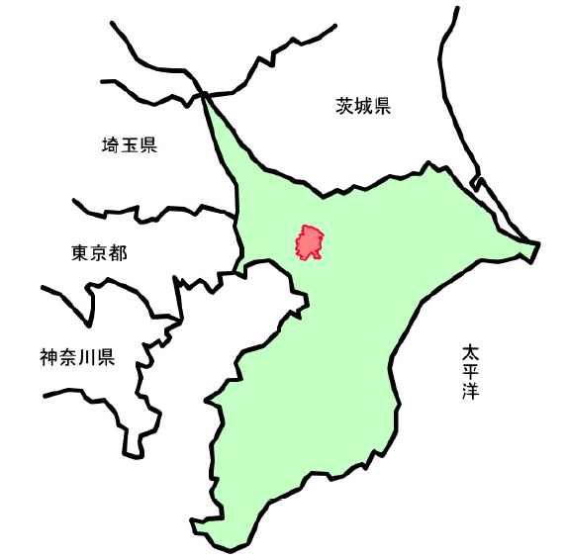

八千代市

（令和7年12月31日現在）
方 位 | 東 経 | 北 緯 | 地 点 | 距 離

東 端 | 140°09' 06" | 35°45' 36" | 保品字大埜地先
 |  |  |  | 8.1㎞
西 端 | 140°03' 46" | 35°43' 16" | 大和田新田字八幡後地先

南 端 | 140°05' 36" | 35°41' 33" | 八千代台南 2丁目地先
 |  |  |  | 10.2㎞
北 端 | 140°05' 23" | 35°47' 03" | 小池字中野地先

市役所位置 | 140°05' 59" | 35°43' 21" | 大和田新田 312番地の5 | 標高 24ｍ

資料：総務課
注）国土地理院発行の2万5千分の1の地形図により測定したものである。

